CU16
 | Requerimiento |  | CU16 | Nombre |  | Registro de clientes
 | Descripcion |  | El sistema de registro debe ser amigable con los clientes que permita almacenar varios datos de la persona, los datos de mayor prioridad y obligatorios son: Nombre, CURP y algún medio de contacto, los demás datos podrán ser opcionales.
 | Actores |  | Cliente, Secretaria,Sistema
 | Precondiciones |  | El cliente debe contar con documentos físicos para verificar que los datos sean correctos. Esto se debe hacer bajo verificación del secretaria
 | Postcondiciones |  | Se debe realizar una comprobación de el registro del cliente por parte de la secretariay hacer la entrega de documentos al cliente
 | Flujo principal
 | Paso | Actor | Acción
 | 1 | Secretaria | En la sección principal se debe seleccionar el registro de cliente dando clic en el botón de clientes
 | 2 | Secretaria | Se debe presionar el botón agregar, esto desplegara una ventana de registro
 | 3 | Secretaria | Se ingresan los datos al sistema en sus campos correspondientes
 | 4 | Sistema | Se guardan los datos en la base de datos
 | 5 | Secretaria | Se da clic en el boton Aceptar
 | 6 | Sistema | Se muestra mensaje de proceso terminado
 | 7 | Sistema | Al momento de dar en el boton OK , se cierra en automatico el mensaje y la ventana de editar
 | 8 | Sistema | Se actualiza la tabla de registros de clientes en automatico
 | 8 | Secretaria | Se le informa al solicitante el termino de procesó de registro de datos. |  |  |  | se actualiza la tabla de registros de clientes en automatico
 | Flujos alternativos y excepciones
 | Paso | Descripcion
 | 2a | El cliente no cuenta con los documentos requeridos para el registro
 | 5a | Cancela la solicitud de registro, por lo cual se preciona el boton de cancelar y se cerrara el formulario de registro
 | 6a | El sistema no responde y no almacena los datos
 | Reglas de negocion, notas
 | 1. El cliente obligatoriamente debe contar con los documentos requeridos si desea que se registren los datos.
 | 2. La secretaria debe mostrar respeto en todo momento.
 | 3. Es obligatorio que la secretaria muestre la información que se va ingresando del cliente.
 | 4. Una vez ingresados los datos al sistema, los datos solo se utilizarán en el ámbito profesional cliente-empresa. Estos datos solo se deben usar como se estipulo en el contrato.
 | 5. Los datos no se pueden compartir con otros clientes
 | Prototipo
 | Nombre del prototipo
 | 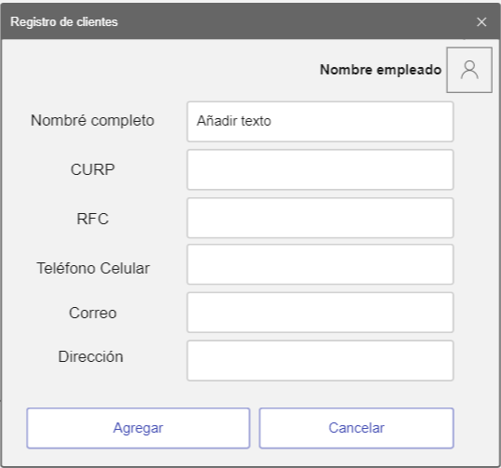 Imagen

 | Elemento | Tipo de dato | Longitud(Caracteres) |  | Obligatorio | Comportamiento
 | lblNombreEmp | N/A | N/A |  | N/A | N/A
 | lblNombleCli | N/A | N/A |  | N/A | N/A
 | lblCurp | N/A | N/A |  | N/A | N/A
 | lblRFC | N/A | N/A |  | N/A | N/A
 | lblTelefono | N/A | N/A |  | N/A | N/A
 | lblCorreo | N/A | N/A |  | N/A | N/A
 | lblDireccion | N/A | N/A |  | N/A | N/A
 | txtNombre | Alfabetico | 50 |  | Si | Campo para ingersar el nombre del cliente
 | txtCurp | Alfanumerico | 20 |  | Si | Campo para ingersar la CURP del cliente
i | txtRFC | Alfanumerico | 15 |  | Si | Campo para ingersar el RFC del cliente
 | txtTelefono | Numerico | 20 |  | Si | Campo para ingersar el telefono celular del cliente
 | txtCorreo | Alfanumerico | 50 |  | Si | Campo para ingersar el correo del cliente
 | txtDireccion | Alfanumerico | 100 |  | Si | Campo para ingersar la direccion del cliente
 | imgEmpleado | Blob | N/A |  | Si | Mostrara la imagen del empleado
 | btnAgregar | N/A | N/A |  | Si | Su funcion es cargar los datos a la base de datos como un nuevo usuario
 | btnCancelar | N/A | N/A |  | Si | Su funcion es descartar los datos ingresados y cancelar el proceso de registro
 | Notas u Observaciones adicionales
 | Los textos deben tener una fuente lo suficiente mente grande para que el cliente vea la inserción de datos. El diseño debe ser amigable y sencillo de entender.

 | Diagrama de casos de uso
 | 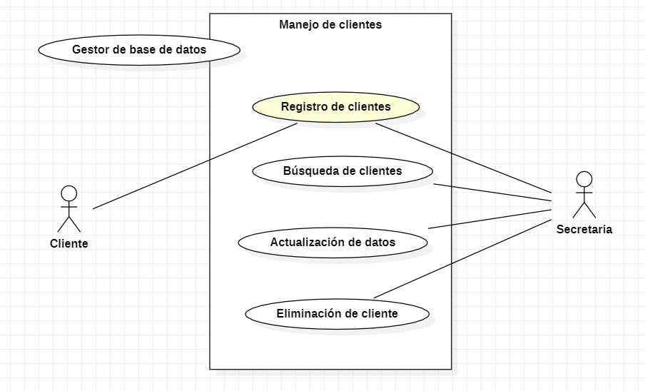

 | Diagrama de flujo
 | 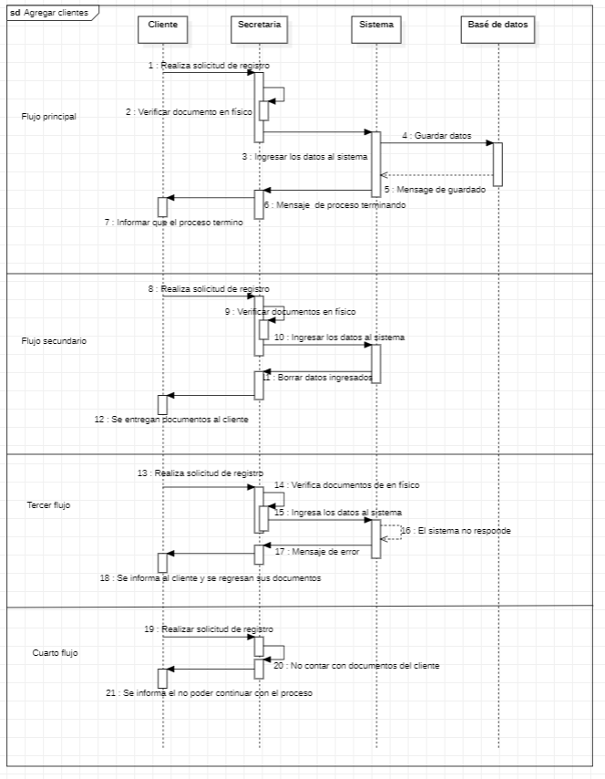

CU17
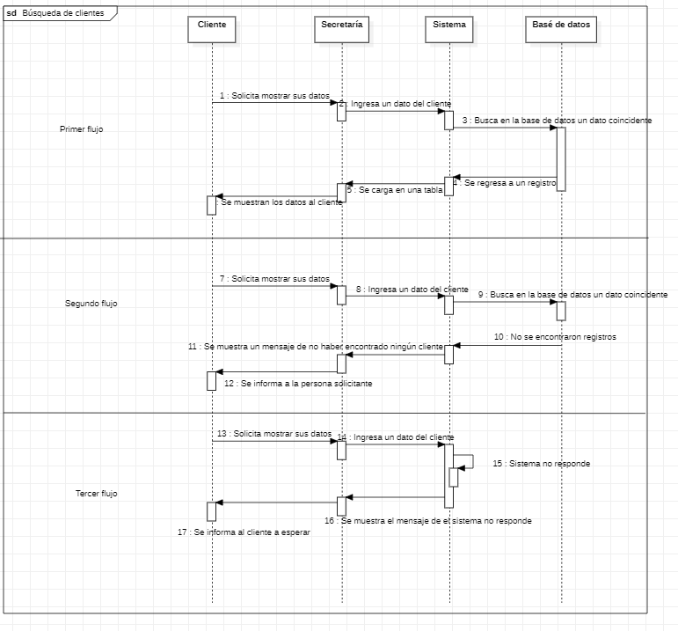
Requerimiento |  | CU17 | Nombre |  | Busqueda de clientes
Descripcion |  | En esta seccion se mostraran los clientes almacenados con sus respectivos datos de comunicación.
Actores |  | Cliente, Secretaria,Sistema
Precondiciones |  | El cliente debe estar almacenado en la base de datos
Postcondiciones |  | Los datos mostrados no se deben difundir a ninguna persona fuera de la autorizada
Flujo principal
Paso | Actor | Acción
1 | Cliente | Solicita mostrar sus datos
2 | Secretaria | Selecciona el boton clientes en el menu principal dando clic
3 | Sistema | Se muestra la ventana con los clientes almacenados
4 | Secretaria | Ingresa un dato a buscar el cliente en el campo buscar
5 | Sistema | Al detectar el cuarto carácter comienza la busqueda
6 | Sistema | La base de datos genera una tabla de resultados
7 | Sistema | Se cargan los datos a la tabla principal
8 | Secretaria | Muestra los datos
Flujos alternativos y excepciones
Paso | Descripcion
4a | El cliente no se encuentra registrado por lo cual no hay un registro el cual cargar
3b | El sistema no responde, por lo cual no se pueden consultar datos
Reglas de negocion, notas
1. La secretaria no tiene el permiso de mostrar datos de otros clientes a un cliente que los solicite
2. Si un cliente solicita sus datos se deben mostrar de manera inmediata.
3. El Sistema debe funcionar con vistas de la base de datos para evitar mostrar datos no publicos.
Prototipo
Nombre del prototipo
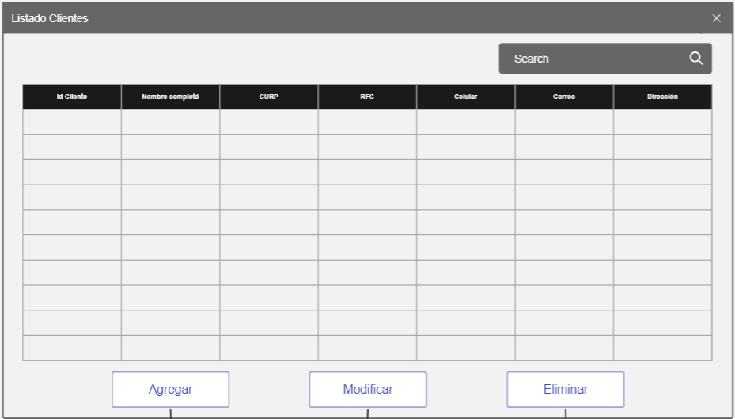 Imagen

Elemento | Tipo de dato | Longitud(Caracteres) |  | Obligatorio | Comportamiento
txtBuscar | Alfanumerico | 100 |  | Si | Su funcion es buscar un dato en especifico en la tabla
dgvDatos | N/A | N/A |  | SI | Su funcion es mostrar los datos almacenados en la BD
clIdCliente | Numerico | 10 |  | Si | Mostrar el ID del cliente
clNombreComp | Alfabetico | 50 |  | Si | Mostrar el Nombre del cliente
clCurp | Alfanumerico | 20 |  | Si | Mostrar la CURP del cliente
clRFC | Alfanumerico | 15 |  | Si | Mostrar el RFC del cliente
clCelular | Numerico | 20 |  | Si | Mostrar el Celular del cliente
clCorreo | Alfanumerico | 50 |  | Si | Mostrar el Correo del cliente
clDir | Alfanumerico | 100 |  | Si | Mostrar la Direccion del cliente
btnAgregar | N/A | N/A |  | Si | Su funcion es enviarnos al formulario de agregar cliente
btnModificar | N/A | N/A |  | Si | Su funcion es enviarnos al formulario de modificar cliente, este boton manda el registro seleccionado al formulario
btnEliminar | N/A | N/A |  | Si | Su funcion es enviarnos al formulario de eliminar cliente, este boton manda el registro seleccionado al formulario
Notas u Observaciones adicionales
Los datos deben ser claros y no se deben mmostrar datos de otros clientes

Diagrama de casos de uso
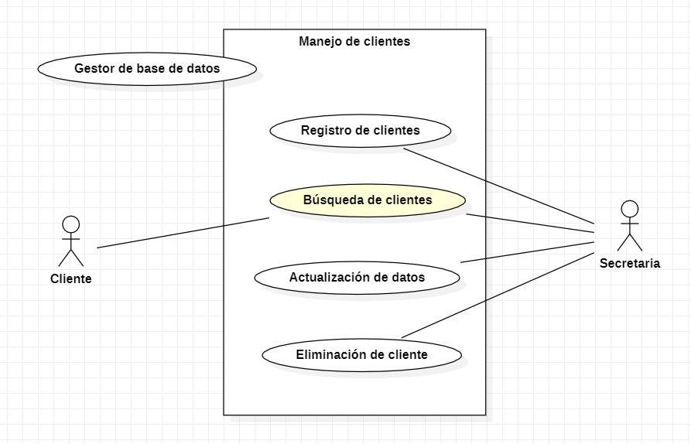

Diagrama de flujo

CU18
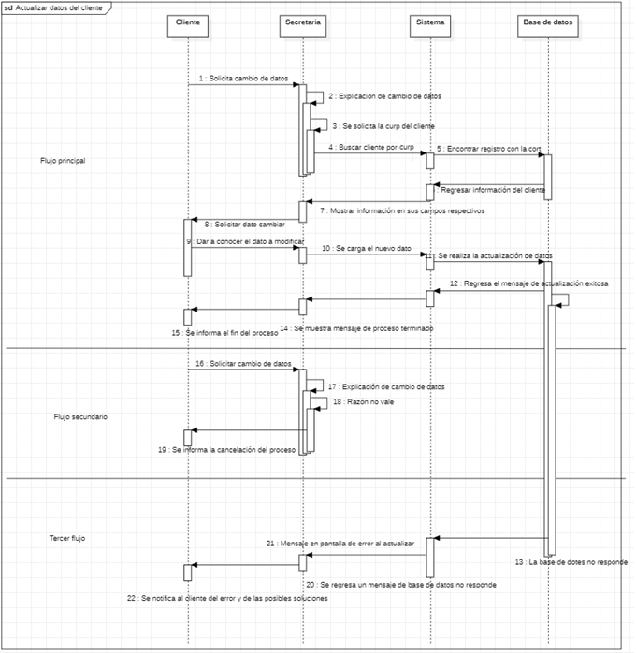
Requerimiento |  | CU18 | Nombre |  | Actualizacion de datos clientes
Descripcion |  | Este caso de uso esta diseñado para realizar cambios a los datos de los clientes
Actores |  | Cliente, Secretaria,Sistema
Precondiciones |  | El cliente debe de encontrarse registrado en el sistema
Postcondiciones |  | Los datos de el cliente se deben de actualizar en todo el sistema
Flujo principal
Paso | Actor | Acción
1 | Cliente | Solicita un cambio de datos
2 | Secretaria | Solicita una razón de cambio de datos
3 | Secretaria | Se solicita la CURP del cliente
4 | Secretaria | Se localiza en la ventana principal y selecciona el boton de clientes dando clic
5 | Sistema | Se muestra una lista de clientes
6 | Secretaria | Se ingresa al sistema la CURP en el campo de busqueda
7 | Sistema | Se cargan los datos de los clientes en la tabla de datos
8 | Secretaria | Se selecciona el registro del cliente a modificar con clic
9 | Secretaria | Se selecciona el boton de modificar
10 | Sistema | Se cargan los datos del cliente en sus respectivos campos el formulario de actualización
11 | Secretaria | Se solicita el dato o datos a cambiar
12 | Cliente | Provee el dato a cambiar
13 | Secretaria | Se ingresa el nuevo dato
14 | Secretaria | Selecciona el boton aceptar
15 | Sistema | Se actualizan los datos en la base de datos
16 | Sistema | Se genera un mensaje de proceso exitoso
17 | Secretaria | Seleeciona OK y se cierra el mensaje y la ventana
18 | Sistema | Se actualiza la tabla de clientees
19 | Secretaria | Se notifica al cliente del proceso terminado
Flujos alternativos y excepciones
Paso | Descripcion
2a | No existe una razón válida para realizar el cambio
9a | La base de datos no responde
Reglas de negocion, notas
1. La razon de cambio de datos debe de estar justificada
2. El cilente debe de contar con un comprobante que cuente con el dato CURP para proceder con la modificacion
3. Debe de existir el respeto mutuo en todo momento
Prototipo
Nombre del prototipo
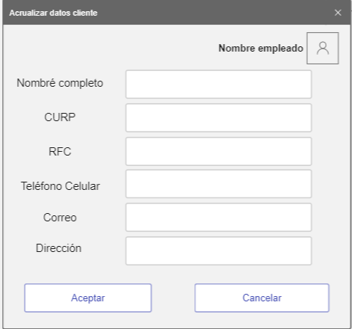 Imagen

Elemento | Tipo de dato | Longitud |  | Obligatorio | Comportamiento
lblNombreEmp | N/A | N/A |  | N/A | N/A
lblNombleCli | N/A | N/A |  | N/A | N/A
lblCurp | N/A | N/A |  | N/A | N/A
lblRFC | N/A | N/A |  | N/A | N/A
lblTelefono | N/A | N/A |  | N/A | N/A
lblCorreo | N/A | N/A |  | N/A | N/A
lblDireccion | N/A | N/A |  | N/A | N/A
txtNombre | Alfabetico | 50 |  | Si | Campo para ingersar el nombre del cliente
txtCurp | Alfanumerico | 20 |  | Si | Campo para ingersar la CURP del cliente
txtRFC | Alfanumerico | 15 |  | Si | Campo para ingersar el RFC del cliente
txtTelefono | Numerico | 20 |  | Si | Campo para ingersar el telefono celular del cliente
txtCorreo | Alfanumerico | 50 |  | Si | Campo para ingersar el correo del cliente
txtDireccion | Alfanumerico | 100 |  | Si | Campo para ingersar la direccion del cliente
imgEmpleado | Blob | N/A |  | Si | Mostrara la imagen del empleado
btnAceptar | N/A | N/A |  | Si | Su funcion es modificar los datos en la base de datos relacionados por la ID la cual no es modificable
btnCancelar | N/A | N/A |  | Si | Su funcion es descartar los datos ingresados y cancelar el proceso de registro
Notas u Observaciones adicionales
Los textos deben tener una fuente lo suficiente mente grande para que el cliente sea capas de ver los datos. El diseño debe ser amigable y sencillo de entender.

Diagrama de casos de uso
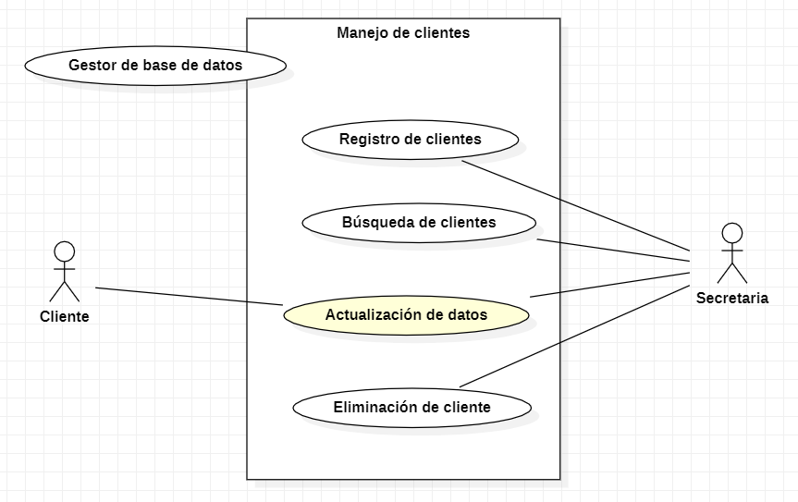

Diagrama de flujo

CU19
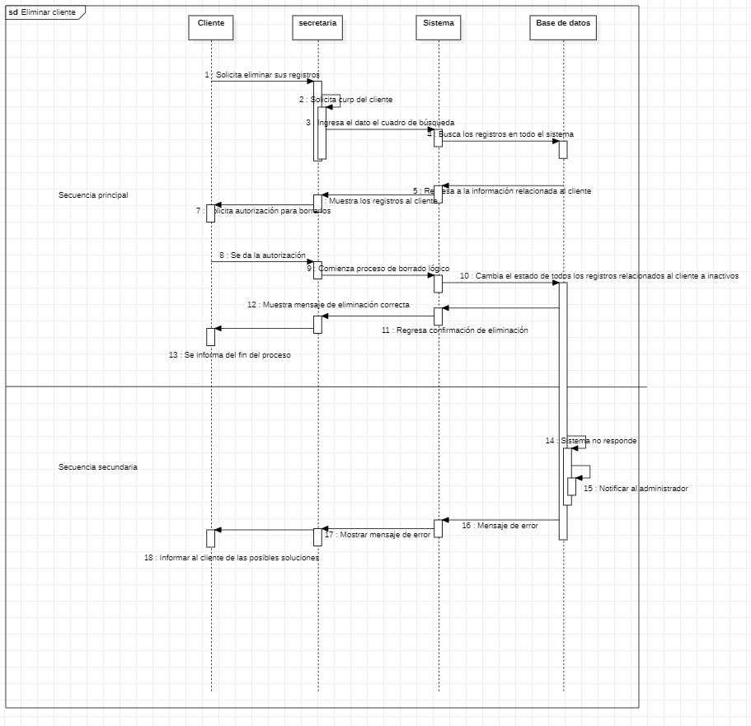
Requerimiento |  | CU19 | Nombre |  | Eliminacion clientes
Descripcion |  | Este caso de uso esta diseñado para eliminar a los clientes de manera logica
Actores |  | Cliente, Secretaria,Sistema
Precondiciones |  | El cliente debe de encontrarse registrado en el sistema
Postcondiciones |  | El sistema debe mostrar que el cliente paso a estado inactivo
Flujo principal
Paso | Actor | Acción
1 | Cliente | Solicita eliminar sus datos
2 | Secretaria | Solicita una razón de eliminacion de datos
3 | Secretaria | Se solicita la CURP del cliente
4 | Secretaria | Se localiza en la ventana principal y selecciona el boton de clientes dando clic
5 | Sistema | Se muestra una lista de clientes
6 | Secretaria | Se ingresa al sistema la CURP en el campo de busqueda
7 | Sistema | Se cargan los datos de los clientes en la tabla de datos
8 | Secretaria | Se selecciona el registro del cliente a eliminar con clic
9 | Secretaria | Se selecciona el boton de eliminar
10 | Sistema | Se genera un mensaje de pregunta en el cual se muestra el nombre del cliente solicitando una respuesta para continuar
11 | Secretaria | Seleciona Si y se cierra el mensaje
12 | Sistema | Se muestra una confirmacion de la eliminacion de datos
13 | Sistema | Se actualiza la tabla de clientes
14 | Secretaria | Se notifica al cliente del proceso terminado
Flujos alternativos y excepciones
Paso | Descripcion
5a | El sistema no responde a la eliminacion de los datos
11a | Se selecciona no como respueta al mensaje y se cancela el proceso
Reglas de negocion, notas
1. Sin una orden de cancelacion no se puede proceder a retirar el servicio
2. En caso de problemas de cualquier tipo contactar con el administrador
Prototipo
Nombre del prototipo
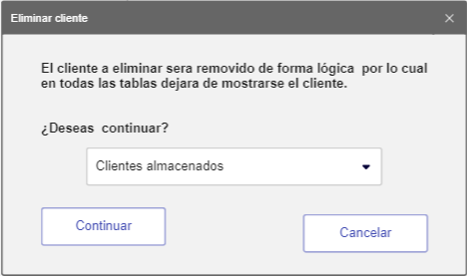 Imagen

Elemento | Tipo de dato | Longitud |  | Obligatorio | Comportamiento
lblMensaje1 | N/A | N/A |  | N/A | N/A
lblMensaje2 | N/A | N/A |  | N/A | N/A
cboClientes | N/A | N/A |  | Si | Al iniciar el formulario, Se tendrá una lista de clientes registrados en el sistema
btnContinuar | N/A | N/A |  | Si | Cambiara el estado del cliente a inactivo y retirara todos los registros donde se encuentre
btnCancelar | N/A | N/A |  | Si | Su función es descartar los datos ingresados y cancelar el proceso de eliminación
Notas u Observaciones adicionales
Se deben manejar mensajes de confirmacion y de errores en caso de existir

Diagrama de casos de uso
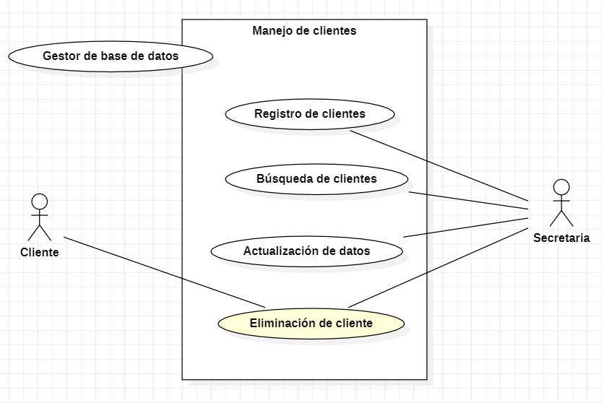

Diagrama de flujo

CU20
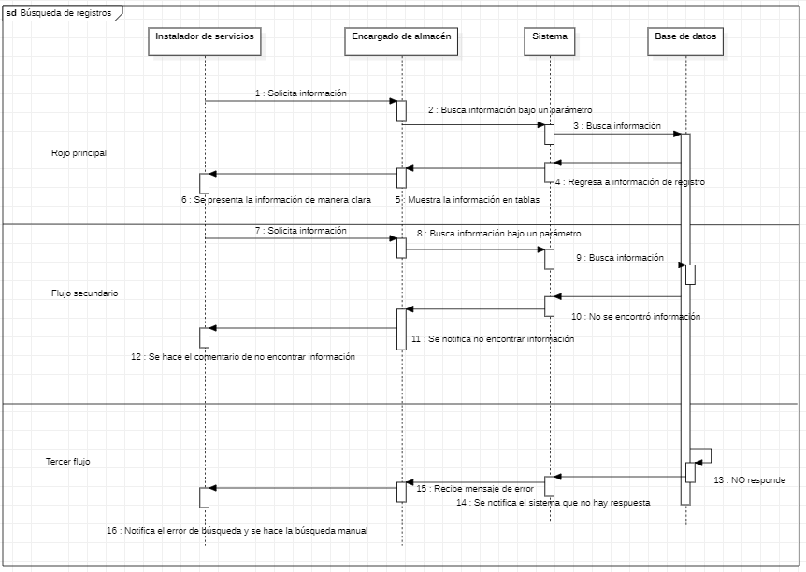
Requerimiento |  | CU20 | Nombre |  | Busqueda de registros
Descripcion |  | En el caso de una instalación se deberá de mostrar los datos suficientes del personal y de manera amigable para presentarse al usuario final.
Actores |  | Encargado de almecen, Instalador de servicios, Sistema
Precondiciones |  | Debe existir una razon para poder realizar la solicitud de busqueda en almacen
Postcondiciones |  | Se debe confirmar que el proceso a concluido
Flujo principal
Paso | Actor | Acción
1 | Instalador de servicios | Solicita búsqueda de datos
2 | Encargado de almacén | Se coloca en la ventana principal y selecciona el boton almacen dando clic
3 | Sistema | Se mustra los registros de los almacenes
4 | Encargado de almacén | Solicita un parámetro a buscar
5 | Encargado de almacén | Se ingresa el dato a buscar en la seccion de busqueda
6 | Sistema | Al detectar 4 caracteres se realiza una busqueda en los registros almacenados
7 | Sistema | Se muestra en el la tabla los datos que coinciden con la busqueda
8 | Encargado de almacén | Se presentan los datos al solicitante de estos
Flujos alternativos y excepciones
Paso | Descripcion
6a | No se encontró un registro a partir del parámetro de búsqueda
3b | El sistema no responde
Reglas de negocion, notas
1. El instalador de servicio cuenta con la autoridad para solicitar busquedas
2. El encargado de almacen debe corrobirar los datos cada cierto tiempo haciendo conteos personalmente
Prototipo
Nombre del prototipo
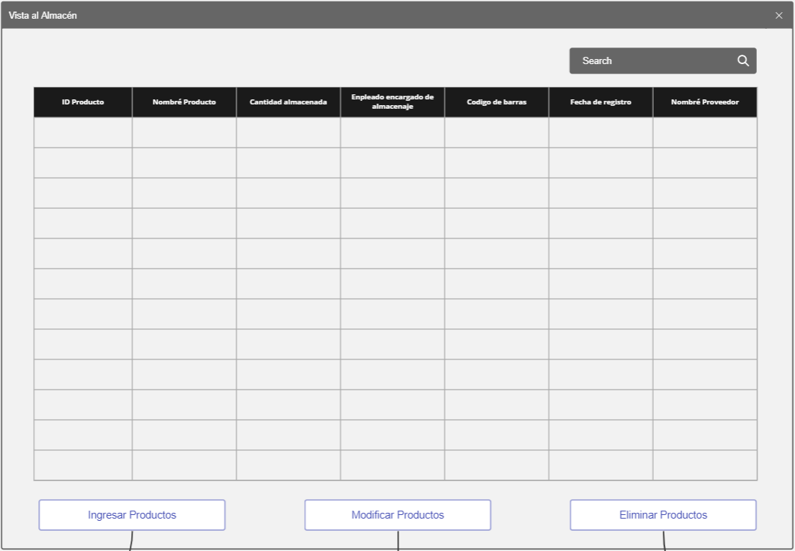 Imagen

Elemento | Tipo de dato | Longitud(Caracteres) |  | Obligatorio | Comportamiento
txtBuscar | Alfanumerico | 100 |  | Si | Su funcion es buscar un dato en especifico en la tabla
dgvDatos | N/A | N/A |  | SI | Su funcion es mostrar los datos almacenados en la BD
clIdProduct | Numerico | 10 |  | SI | Mostrar el ID del producto
clNameProd | Alfanumerico | 50 |  | SI | Mostrar el Nombre del producto
clCantidad | Numerico | 10 |  | SI | Mostrar el Cantidad del producto
clNomEncargado | Alfanumerico | 50 |  | SI | Mostrar el Nombre del encargado del producto
clCodigoBarras | Numerico | 30 |  | SI | Mostrar el codigo de barras del producto
clFechaReg | DateTime | N/A |  | SI | Mostrar el fecha de ingreso del producto
NomProb | Alfanumerico | 50 |  | SI | Mostrar el nombre el proveedor del producto
btnAgregar | N/A | N/A |  | Si | Su funcion es enviarnos al formulario de agregar cliente
btnModificar | N/A | N/A |  | Si | Su funcion es enviarnos al formulario de modificar cliente, este boton manda el registro seleccionado al formulario
btnEliminar | N/A | N/A |  | Si | Su funcion es enviarnos al formulario de eliminar cliente, este boton manda el registro seleccionado al formulario
Notas u Observaciones adicionales
El sistema debe manejar datos ordenados y claros en todo momento

Diagrama de casos de uso
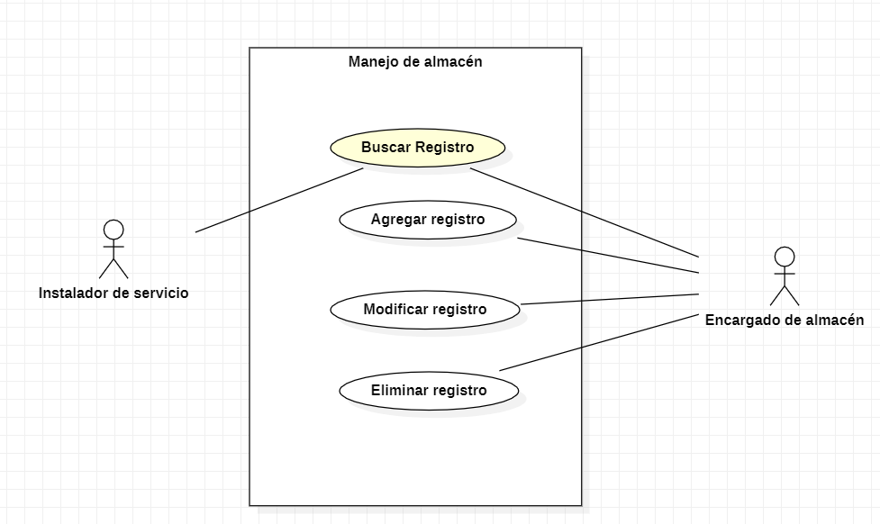 Diagrama

Diagrama de flujo

CU21
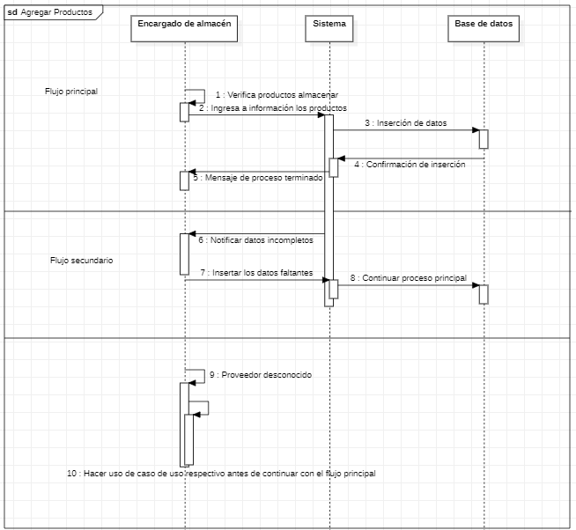
Requerimiento |  | CU21 | Nombre |  | Agregar registros
Descripción |  | Este caso de uso nos permite insertar registros a almacén de tal manera que se pueda tener un inventario.
Actores |  | Encargado de almacén, Sistema
Precondiciones |  | Se debe contar con todos los datos de los productos antes de ingresarlos al sistema
Postcondiciones |  | Los nuevos registros se deben mostrar reflejados en la tabla
Flujo principal
Paso | Actor | Acción
1 | Encargado de almacén | Verifica productos a almacenar
2 | Encargado de almacén | En la ventana principal hara selección de el boton almacen dando clic
3 | Sistema | Se carga un registro de los productos almacenados en cada almacen
4 | Encargado de almacén | Selecciona el boton agregar dando clic
5 | Sistema | Se carga un menu de registro para la incercion de datos
6 | Encargado de almacén | Ingresa los valores de los productos a almacenar
7 | Encargado de almacén | Se selecciona el boton Aceptar
8 | Sistema | Se muestra un mensaje de proceso terminado
2 | Encargado de almacén | Al dar en el mensaje de proceso terminado OK, este se cerrara y la ventana de registro
3 | Sistema | Se actualizan los datos en automatico en la seccion de almacen
5 | Encargado de almacén | Se termina el proceso de inserción de datos cerrando la ventana de almacen
Flujos alternativos y excepciones
Paso | Descripción
7a | Los datos incompletos generara mensajes de advertencia y no sse podra continuar asta completarlos
7b | Proveedor desconocido por lo cual no se puede agregar el producto
Reglas de negoción, notas
1. Solo el encargado del alamcen puede agragrar los productos al sistema
2. El encargado de almacén debe corroborar los datos de cada producto
Prototipo
Nombre del prototipo
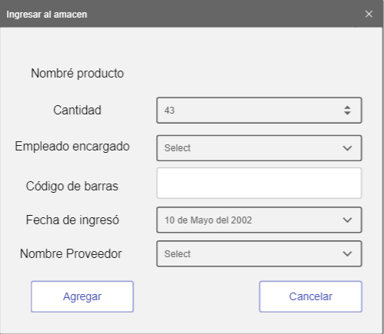 Imagen

Elemento | Tipo de dato | Longitud |  | Obligatorio | Comportamiento
txtNombreP | Alfanumerico | 50 |  | SI | Campo para incertar el nombre del producto
nudCant | Numerico | 10 |  | SI | Campo para incertar la cantidad del producto
cboEncargado | Alfanumerico | N/A |  | SI | Campo para incertar el enncargado del producto
txtCodBarras | Numerico | 30 |  | SI | Campo para incertar el codigo de barras del producto
dtpFecha | DateTime | N/A |  | SI | Campo para incertar la fecha de ingreso del producto
cboProv | Alfanumerico | N/A |  | SI | Campo para incertar el nombre del proveedor del producto
lblNom | N/A | N/A |  | N/A | N/A
lblCant | N/A | N/A |  | N/A | N/A
lblEnc | N/A | N/A |  | N/A | N/A
lblBarras | N/A | N/A |  | N/A | N/A
lblFecha | N/A | N/A |  | N/A | N/A
lblProv | N/A | N/A |  | N/A | N/A
btnAgregar | N/A | N/A |  | Si | Su funcion es cargar los datos a la base de datos como un nuevo usuario
btnCancelar | N/A | N/A |  | Si | Su funcion es descartar los datos ingresados y cancelar el proceso de registro
Notas u Observaciones adicionales
El sistema debe manejar datos ordenados y claros en todo momento

Diagrama de casos de uso
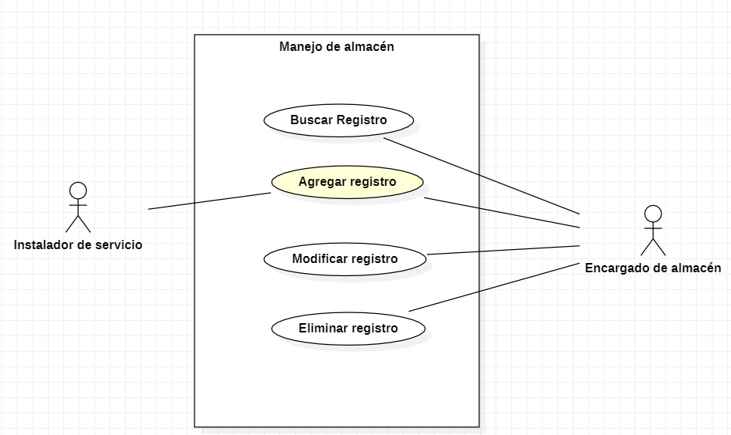 Diagrama

Diagrama de flujo

CU22
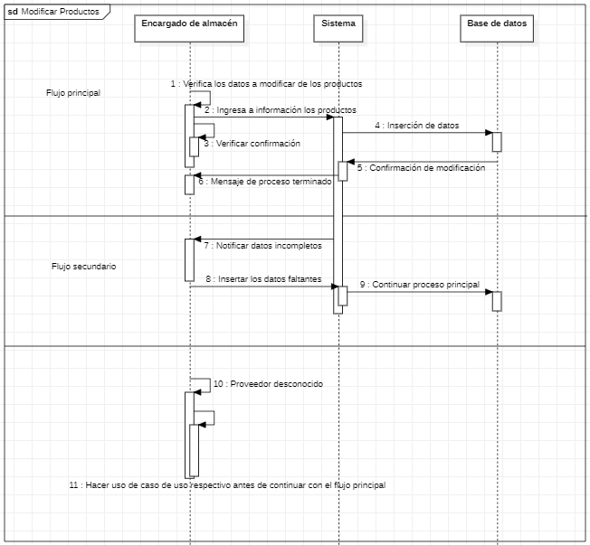
Requerimiento |  | CU22 | Nombre |  | Modificar registros
Descripción |  | Este caso de uso nos permite Modificar registros del almacén en caso de datos erroneos
Actores |  | Encargado de almacén, Sistema
Precondiciones |  | Se debe contar con todos los datos correctos de los productos antes de ingresarlos al sistema
Postcondiciones |  | Los registros se deben mostrar modificados en el CU20
Flujo principal
Paso | Actor | Acción
1 | Encargado de almacén | Verifica productos a modificar
2 | Encargado de almacén | En la ventana principal hara selección de el boton almacen dando clic
3 | Sistema | Se carga un registro de los productos almacenados en cada almacen
4 | Encargado de almacén | Se hace selección del producto almacenao a modificar
4 | Encargado de almacén | Selecciona el boton editar dando clic
5 | Sistema | Se carga un menu de registro para la modificacion de datos con los datos seleccionados anteriormente
6 | Encargado de almacén | Ingresa los nuevos valores de los productos a modificar
7 | Encargado de almacén | Se selecciona el boton Aceptar
8 | Sistema | Se muestra un mensaje de proceso terminado
2 | Encargado de almacén | Al dar en el mensaje de proceso terminado OK, este se cerrara y la ventana de registro
3 | Sistema | Se actualizan los datos en automatico en la seccion de almacen
Flujos alternativos y excepciones
Paso | Descripción
8a | Los datos incompletos generara mensajes de advertencia y no sse podra continuar asta completarlos
8b | Proveedor desconocido por lo cual no se puede modificar el producto
Reglas de negoción, notas
1. Solo el encargado del alamcen puede modificar los productos al sistema
2. El encargado de almacén debe corroborar los datos de cada producto
Prototipo
Nombre del prototipo
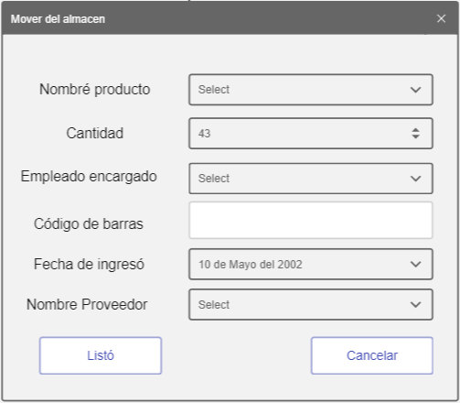 Imagen

Elemento | Tipo de dato | Longitud |  | Obligatorio | Comportamiento
cboProduct | N/A | N/A |  | SI | Campo para seleccionar el nombre del producto y se puedan cargar los datos
nudCant | Numerico | 10 |  | SI | Campo para incertar la cantidad del producto
cboEncargado | Alfanumerico | N/A |  | SI | Campo para incertar el enncargado del producto
txtCodBarras | Numerico | 30 |  | SI | Campo para incertar el codigo de barras del producto
dtpFecha | DateTime | N/A |  | SI | Campo para incertar la fecha de ingreso del producto
cboProv | Alfanumerico | N/A |  | SI | Campo para incertar el nombre del proveedor del producto
lblNom | N/A | N/A |  | N/A | N/A
lblCant | N/A | N/A |  | N/A | N/A
lblEnc | N/A | N/A |  | N/A | N/A
lblBarras | N/A | N/A |  | N/A | N/A
lblFecha | N/A | N/A |  | N/A | N/A
lblProv | N/A | N/A |  | N/A | N/A
btnListo | N/A | N/A |  | Si | Su funcion es modificar los datos en la base de datos relacionados por la ID la cual no es modificable
btnCancelar | N/A | N/A |  | Si | Su funcion es descartar los datos ingresados y cancelar el proceso de registro

Notas u Observaciones adicionales
El sistema debe manejar datos ordenados y claros en todo momento

Diagrama de casos de uso
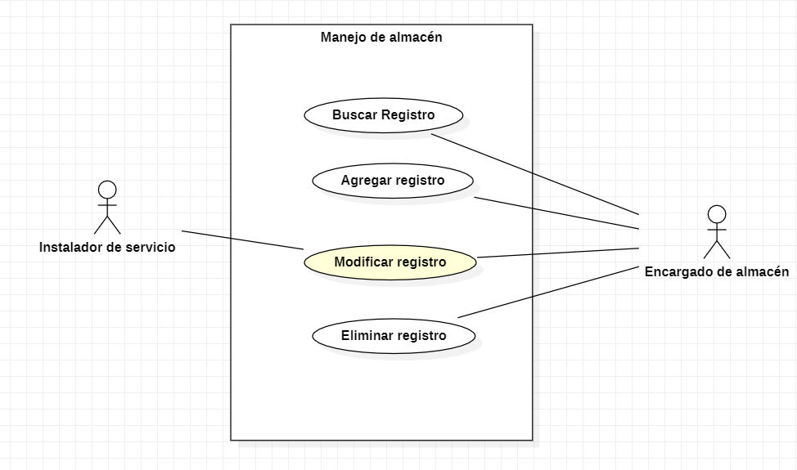 Diagrama

Diagrama de flujo

CU23
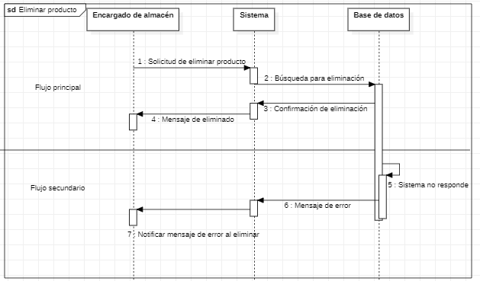
Requerimiento |  | CU23 | Nombre |  | Eliminar registros
Descripción |  | Este caso de uso nos permite eliminar registros del almacén de manera logica
Actores |  | Encargado de almacén, Sistema
Precondiciones |  | Debe existir una solicitud formal de el area de secretarias para proceder con la eliminacion
Postcondiciones |  | Los registros deben de dejar de mostrarse en el CU20
Flujo principal
Paso | Actor | Acción
1 | Encargado de almacén | Solicitar eliminar producto
2 | Encargado de almacén | Se encuentra en la ventana principal y hace selección en almacen dando clic
3 | Sistema | Se carga un registro de productos almacenados
4 | Encargado de almacén | Selecciona el producto a eliminar en la tabla generada
5 | Encargado de almacén | Selecciona el boton elminar
9 | Secretaria | Se selecciona el boton de eliminar
10 | Sistema | Se genera un mensaje de pregunta en el cual se muestra el codido del almacen solicitando una respuesta para continuar
11 | Secretaria | Seleciona Si y se cierra el mensaje
12 | Sistema | Se muestra una confirmacion de la eliminacion de datos
13 | Sistema | Se actualiza la tabla de almacen
14 | Secretaria | Se notifica al encargado del proceso terminado
Flujos alternativos y excepciones
Paso | Descripción
1a | El sistema no responde a la eliminación

Reglas de negoción, notas
1. Solo el encargado del alamcen puede eliminar los productos al sistema si se tiene una solicitud de secretarias
2. El encargado debe corroborar los cambios efectuados
Prototipo
Nombre del prototipo
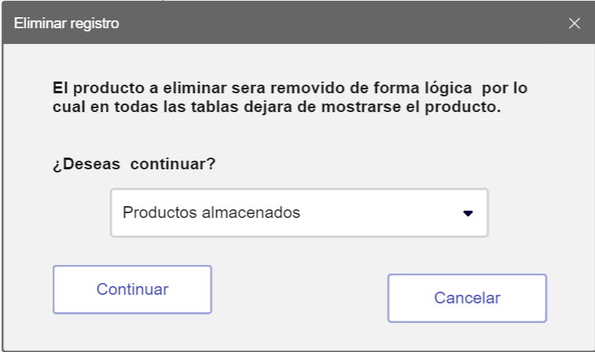 Imagen

Elemento | Tipo de dato | Longitud |  | Obligatorio | Comportamiento
lblMensaje1 | N/A | N/A |  | N/A | N/A
lblMensaje2 | N/A | N/A |  | N/A | N/A
cboClientes | N/A | N/A |  | Si | Al iniciar el formulario, Se tendra una lista de productos registrados en el sistema
btnContinuar | N/A | N/A |  | Si | Cambiara el estado del producto a inactivo y retirara todos los rejistros donde se encuentre
btnCancelar | N/A | N/A |  | Si | Su funcion es descartar los datos ingresados y cancelar el proceso de eliminacion
Notas u Observaciones adicionales
El sistema debe manejar datos ordenados y claros en todo momento para evitar eliminaciones erroneas, este proceso no debe permitir la eliminacion multiple.

Diagrama de casos de uso
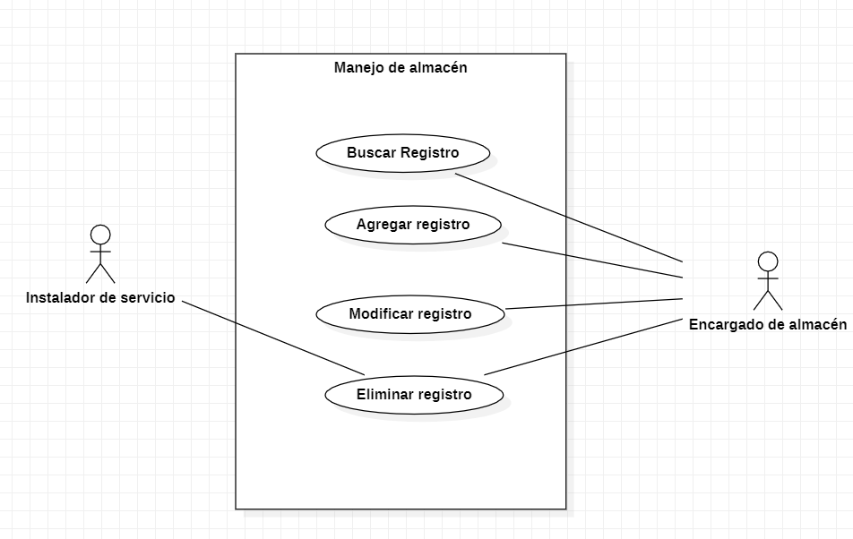 Diagrama

Diagrama de flujo

